상품제안서
글빛 한글볼펜 | 상품코드: F31665

 |  |  |  |  |  |  | 02-412-0044 | www.easy1.co.kr
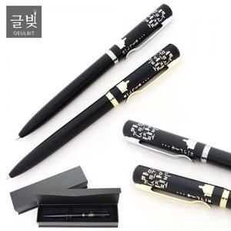

【상세/제작정보】 | <p>리필심 추가 300원vat별도</p><p>&nbsp;</p><p>1BOX: 200EA​&nbsp;</p>

【인쇄/포장옵션】 | 레이저 / 검정자석케이스

【공급단가】 | 수량 | 100~ | 300~ | 500~ | 1,000~ | 3,000~
*VAT별도 | 단가 | 4,940원 | 4,860원 | 4,750원 | 4,560원 | 4,370원
 | 리필심

【상품 URL】 | http://www.easy1.co.kr/src/goods_detail.php?gdno=31665

